상품제안서
6IN1 신퓨전 하이파워 줌랜턴 CREE Q5 LED | 상품코드: S13673

 |  |  |  |  |  |  | 02-713-8555 | www.synergygift.co.kr
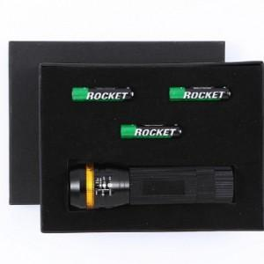

【상세/제작정보】 | CREE Q5 LED를 사용하여 건전지 랜턴중 최고 더블파워의 밝기

【인쇄/포장옵션】 | 실크 / 포장지포장

【공급단가】 | 수량 | 50~ | 100~ | 500~ | 1,000~ | 3,000~
*VAT별도 | 단가 | 8,380원 | 7,930원 | 7,540원 | 7,350원 | 7,220원

【상품 URL】 | https://www.synergygift.co.kr:443/src/goods_detail.php?gdno=4806

